Ex3
1 | 2 | 3 | 0 |  |  | 1 | 2 | 3 | 4 | 5 | 6 | 7 | v1' | v2' | v3' | C1=v1 ∩ v1' ∪ x1={x1,x2,x3,x4,x7}∩{x1}∪x1={1,2,3}
2 | 1 | 3 | 4 | 0 | 1 | 0 | 1 | 1 | 0 | 0 | 0 | 0 | 1 | 0 | 0 | C2=v2 ∩ v2' ∪ x3={x4,x7}∩{x4,x7}∪x4={x4,x7}
3 | 1 | 2 | 7 | 0 | 2 | 1 | 0 | 1 | 1 | 0 | 0 | 0 | 1 | 0 | 0 | C3={x5,x6}
4 | 7 | 0 |  |  | 3 | 1 | 1 | 0 | 0 | 0 | 0 | 1 | 1 | 0 | 0
5 | 1 | 6 | 0 |  | 4 | 0 | 0 | 0 | 0 | 0 | 0 | 1 | 0 | 1 | 0
6 | 1 | 3 | 5 | 0 | 5 | 1 | 0 | 0 | 0 | 0 | 1 | 0 | 1 | 0 | 1
7 | 4 | 0 |  |  | 6 | 1 | 0 | 1 | 0 | 1 | 0 | 0 | 1 | 0 | 1
 |  |  |  |  | 7 | 0 | 0 | 0 | 1 | 0 | 0 | 0 | 0 | 1 | 0
 |  |  |  |  | v1 | 1 | 1 | 1 | 1 | 0 | 0 | 1
 |  |  |  |  | v2 | 0 | 0 | 0 | 1 | 0 | 0 | 1
 |  |  |  |  | v3 | 0 | 0 | 0 | 0 | 1 | 1 | 0

 | 1,2,3 | 4.7 | 5.6
 | c1 | c2 | c3 |  |  |  | c1 | c2 | c3 |  |  |  | c1 | c2 | c3 |  |  | c1 | c2 | c3 | P(X) | n*(n-1)/2
x1 | 1 | 0 | 0 |  |  | c1 | 1 | 1 | 0 |  |  | c1 | 0 | 1 | 0 |  | c1 | 0 | 1 | 0 | 1
x2 | 1 | 1 | 0 |  |  | c2 | 0 | 1 | 0 |  |  | c2 | 0 | 0 | 0 |  | c2 | 0 | 0 | 0 | 0
x3 | 1 | 1 | 0 |  |  | c3 | 1 | 0 | 1 |  |  | c3 | 1 | 0 | 0 |  | c3 | 1 | 1 | 0 | 2
x4 | 0 | 1 | 0 |  |  |  |  |  |  |  |  |  |  |  |  |  |  |  |  |  | 3 | 3
x5 | 1 | 0 | 1
x6 | 1 | 0 | 1
x7 | 0 | 1 | 0 |  |  |  |  |  |  |  |  |  |  |  |  |  |  | d*H=(C3-C1-C2)
 |  |  |  |  |  |  |  |  |  |  |  |  |  |  |  |  |  |  | 5612374
 |  |  |  |  |  |  |  |  |  |  |  |  |  |  |  |  |  |  | 5631247
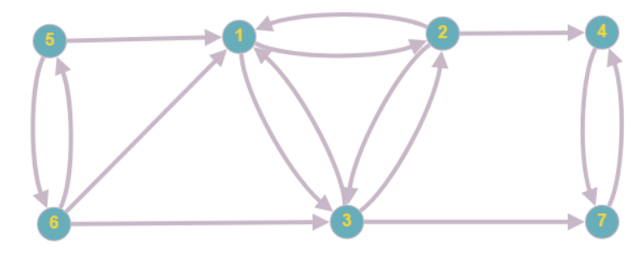
 |  |  |  |  |  |  |  |  |  |  |  |  |  |  |  |  |  |  | 6512374
 |  |  |  |  |  |  |  |  |  |  |  |  |  |  |  |  |  |  | 6513247

